상품제안서
아크로 NE20 프로 완전무선 블루투스 이어폰 acro NE20 PRO | 상품코드: F27989

 |  |  |  |  |  |  | 02-412-0044 | www.easy1.co.kr
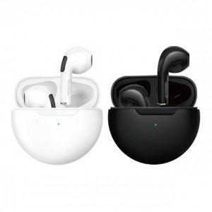

【상세/제작정보】 | 제품색상 : 블랙, 화이트 인쇄가능사이즈 : 25x10mm 인쇄방법 : 실크인쇄, 레이져인쇄 기본수량 미만시 기본인쇄비용발생

【인쇄/포장옵션】 | 실크, 레이저 / 포장지포장

【공급단가】 | 수량 | 50~ | 100~ | 500~ | 1,000~ | 2,000~
*VAT별도 | 단가 | 12,720원 | 12,520원 | 12,210원 | 11,910원 | 11,700원

【상품 URL】 | http://www.easy1.co.kr/src/goods_detail.php?gdno=27989

